상품제안서
[액센] C710 듀얼코일 15W 차량용 고속무선충전거치대 (송풍구형+흡착형 세트) | 상품코드: F31197

 |  |  |  |  |  |  | 02-412-0044 | www.easy1.co.kr
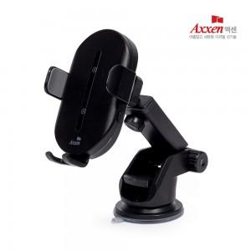

【상세/제작정보】 | 1박스 입수수량: 40개<br>1박스 택배비: 4000​<p>​</p><p>​&nbsp;</p>

【인쇄/포장옵션】 | 레이저 / 포장지포장

【공급단가】 | 수량 | 50~ | 100~ | 500~ | 1,000~ | 2,000~
*VAT별도 | 단가 | 16,810원 | 16,190원 | 15,560원 | 14,940원 | 14,570원

【상품 URL】 | https://dev.easy1.co.kr:443/src/goods_detail.php?gdno=31197

